Лист1
 | ООО «Ардатовский Фанерный завод»
 | Телефон: +7 (831) 795-19-40, +7 (831) 795-02-01,
 | +7 (930) 28-84-164 (Отдел Сбыта), +7 (915) 931-31-89 (Пиломатериалы)
 | E-mail: afzardatov@mail.ru www.afz-nn.ru Нижний Новгород

 | Прайс-лист на пеллеты, щепу

Наименование изделия | Длина, мм | Цена, руб (руб/пог.м) | Цена, руб (руб/шт) | Цена (руб/м3) | Фотография
Пеллеты древесные 8мм, в мешках по 25кг (на паллете 40 мешков) | 8мм |  |  | 7500 руб/тн | 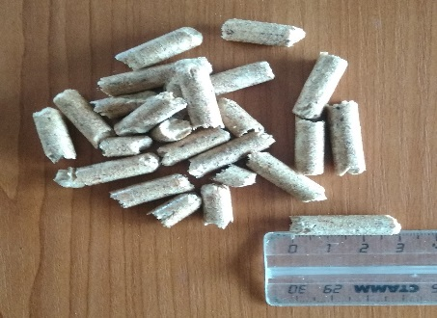
Щепа березовая, фракция средняя | 30-50мм |  |  | 120 руб/м3

Примечания:
Цены указаны без НДС (применяется УСН)
Цены указаны на условиях самовывоза из р.п. Ардатов, погрузка в автотранспорт включена
Цена на сорт В минус 20% к цене прайса

